2022 弁当申込書
第17回 全九州トランポリン競技選手権大会 弁当注文書

 | チーム名
 | 担当者
 | 連絡先

株式会社 ぎおん
百貨店や高級スーパー等に卸している熊本市のお弁当屋さんです。2種類のお弁当からお選びください。
※幕の内弁当のおかずは日替わり、子ども弁当は果物が季節により変更となります。
幕の内弁当 ５００円 |  |  |  | 子ども弁当 ５００円
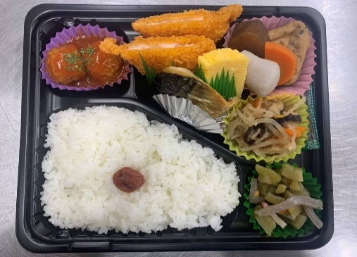
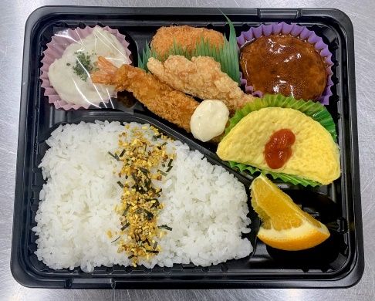

 |  | ※おかずは日替わり

申 込 締 切 ３月13日(月)
申込み先 kyushu.trampoline@gmail.com

 | 令和5年3月31日(金)
 | 弁 当 名 |  | 個 数 | 単 価（税込） | 計
 | 幕の内弁当 |  |  | ¥500 | ¥0
 | 子ども弁当 |  |  | ¥500 | ¥0
 | 合 計 |  | 0 |  | 0

 | 令和5年4月1日(土)
 | 弁 当 名 |  | 個 数 | 単 価（税込） | 計
 | 幕の内弁当 |  |  | ¥500 | ¥0
 | 子ども弁当 |  |  | ¥500 | ¥0
 | 合 計 |  | 0 |  | 0

 | 令和5年4月2日(日)
 | 弁 当 名 |  | 個 数 | 単 価（税込） | 計
 | 幕の内弁当 |  |  | ¥500 | ¥0
 | 子ども弁当 |  |  | ¥500 | ¥0
 | 合 計 |  | 0 |  | 0

弁当配達は１１：００、回収は１５：００の予定です。

